Voorblad
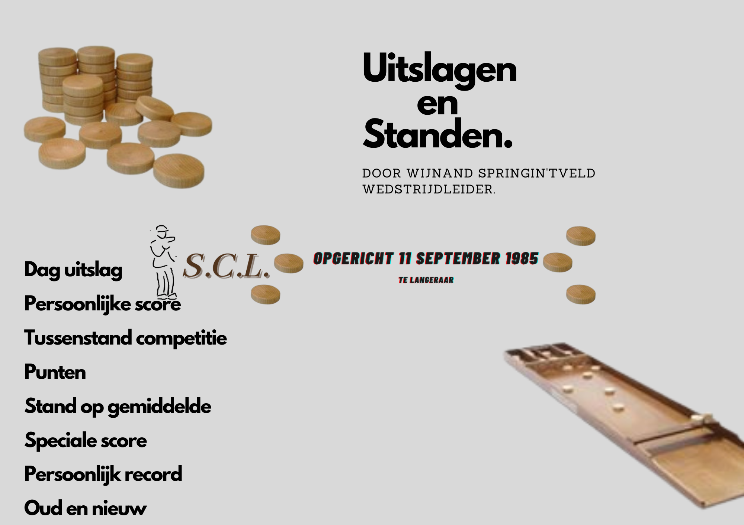
Sjoeldatums 2023-2024
13 september
27 september
11 oktober
25 oktober Jaarvergadering + sjoelen
8 november
29 november
6 december
20 december Kerst-Bingo sjoelavond
10 januari
24 januari
31 januari Gezellige Sjoelavond
7 februari
21 februari
Koppeltoernooi→→→→→
6 maart
20 maart
3 april
17 april
24 april
Bingo sjoelen + prijsuitreiking

